Sheet1
3－34 | 出 来 形 管 理 図 表
 |  |  |  |  |  |  |  |  |  |  |  |  |  |  | 工事名 ○ ○ ○ ○ 工事
 | 区分 |  | 鋼矢板
 | 検査項目 |  | 変位 |  | ﾛｯﾄの大きさ |  |  |  |  |  |  |  |  | 略 図
 | 規格値 |  | ±100㎜ |  | 抜取個数
 |  |  |  |  |  | 単位（㎜)
 | 測定ヶ所 | 年月日 | 設計値 | 測定値 | 差 |  |  |  |  | 番号 |  | （規格値-100 | ～ +100）
70 | 0
40 | 1
-25 | 2
-45 | 3
-5 | 4
5 | 5
-40 | 6
-25 | 7
0 | 8
-25 | 9
-15 | 10
-15 | 11
0 | 12
55 | 13
10 | 14
-40 | 15
-15 | 16
-25 | 17
-25 | 18
 | 19
 | 20
-100 |  | 0
-100 |  | 20
100 |  |  | 0
100 |  |  | 20
 |  |  |  |  | （＋） | （－）
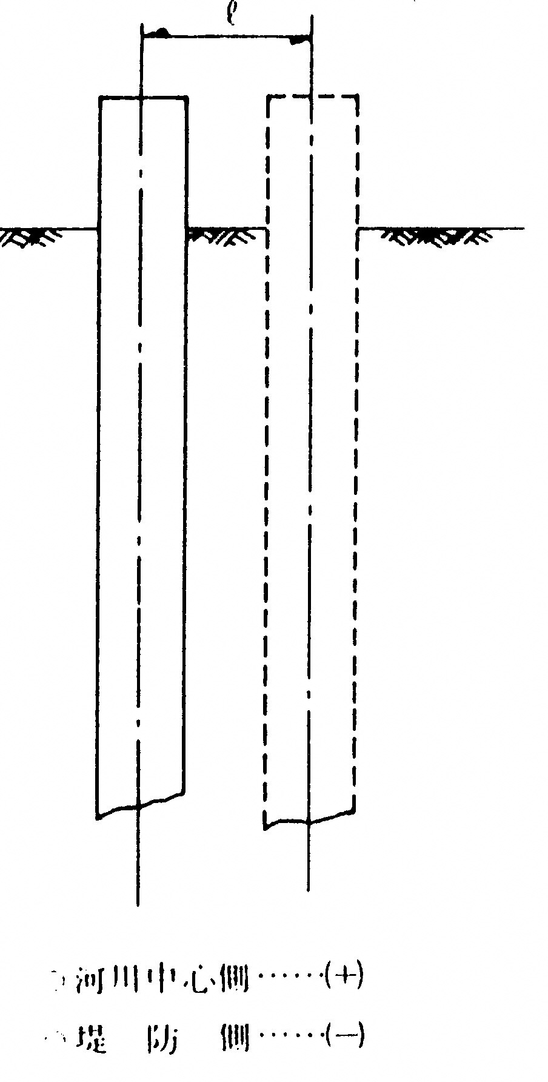
 | №0 | 2020-08-10 |  |  | 70 |  | 70 |  |  | 0 | №0
 | ＋20 | 2020-08-10 |  |  | 40 |  | 40 |  |  | 1 | ＋20
 | №1 | 2020-08-10 |  |  |  | 25 | -25 |  |  | 2 | 1
 | ＋20 | 2020-08-10 |  |  |  | 45 | -45 |  |  | 3 | ＋20
 | №2 | 2020-08-10 |  |  |  | 5 | -5 |  |  | 4 | 2
 | ＋20 | 2020-08-10 |  |  | 5 |  | 5 |  |  | 5 | ＋20
 | №3 | 2020-08-10 |  |  |  | 40 | -40 |  |  | 6 | 3
 | ＋20 | 2020-08-10 |  |  |  | 25 | -25 |  |  | 7 | ＋20
 | №4 | 2020-08-14 |  |  | 0 |  | 0 |  |  | 8 | 4
 | ＋20 | 2020-08-14 |  |  |  | 25 | -25 |  |  | 9 | ＋20
 | №5 | 2020-08-14 |  |  |  | 15 | -15 |  |  | 10 | 5
 | ＋20 | 2020-08-14 |  |  |  | 15 | -15 |  |  | 11 | ＋20
 | №6 | 2020-08-14 |  |  | 0 |  | 0 |  |  | 12 | 6
 | ＋20 | 2020-08-14 |  |  | 55 |  | 55 |  |  | 13 | ＋20
 | №7 | 2020-08-14 |  |  | 10 |  | 10 |  |  | 14 | 7
 | ＋20 | 2020-08-14 |  |  |  | 40 | -40 |  |  | 15 | ＋20
 | №8 | 2020-08-16 |  |  |  | 15 | -15 |  |  | 16 | 8
 | ＋20 | 2020-08-16 |  |  |  | 25 | -25 |  |  | 17 | ＋20
 | №9 | 2020-08-16 |  |  |  | 25 | -25 |  |  | 18 | 9
 |  |  |  |  |  |  |  |  |  | 19
 |  |  |  |  |  |  |  |  |  | 20

 |  |  |  |  |  |  | -100 | 0
 |  |  |  |  |  |  | -100 | 20
 |  |  |  |  |  |  | 100 |  | 0
 |  |  |  |  |  |  | 100 |  | 20

